Solicitud gráfica
 | Área: | Ciencias Naturales |  |  | Fecha:
 | Grado: | 10
 | Título del tema: | Mecánica de fluidos |  |  | ¿Cuaderno de estudio o recurso? | Recurso
 | Editor: | Diana García |  |  | Motor del recurso | F10B

 | Código guión o recurso: | CN_10_07_REC120 | ← Para determinar este código, visite la hoja de Ayuda
 |  |  |  |  | ESPECIFICACIÓN DE ARCHIVOS A ENTREGAR
Núm. | Archivo Shutterstock o ruta en web | Imagen para: | Tipo | Ubicación de la imagen en el recurso F10B | Nombre imagen SMALL | Tamaño imagen SMALL | Nombre imagen ZOOM | Tamaño imagen ZOOM | Descripción | Observaciones
IMG01 | 351115952 | Recurso F10B | Fotografía | Contenido | CN_10_07_REC120_IMG01.jpg | 0 |  |  | Sistema hidráulico
IMG02 | 299703236 | Recurso F10B | Fotografía | Contenido | CN_10_07_REC120_IMG02.jpg | 0 |  |  | Principio de Pascal
IMG03 | 300182681 | Recurso F10B | Ilustración | Contenido | CN_10_07_REC120_IMG03.jpg | 0 |  |  | Prensa hidráulica | 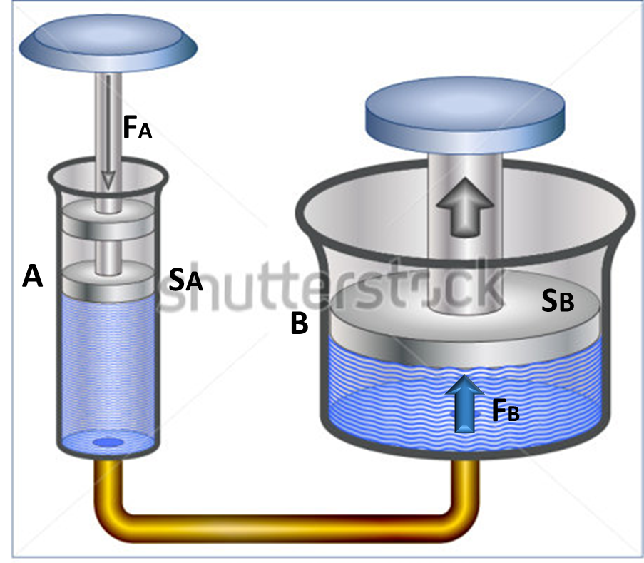 Adicionar las letras: A, FA, SA, B, FB y SB (tener en cuenta aquellas que van en subíndice). Adicionar la flecha azul al lado de FB.
IMG04 | Imagen de libro | Recurso F10B | Ilustración | Contenido | CN_10_07_REC120_IMG04.jpg | 0 |  |  | Elevador hidráulico | 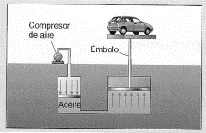 Ilustrar similar a la imagen. Adicionar colores. Tener en cuenta de modificar aspectos como el tipo de carro como para que no quede igual a la iamgen del libro.
IMG05 | Imagen de libro | Recurso F10B | Ilustración | Contenido | CN_10_07_REC120_IMG05.jpg | 0 |  |  | Freno hidráulico | 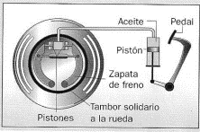 Ilustrar similar a la imagen. Adicionar colores.
IMG06 | http://solorobotica.blogspot.com.co/2011/08/actividades-practicas-usando-robotica_2401.html | Recurso F10B | Ilustración | Contenido | CN_10_07_REC120_IMG06.jpg | 0 |  |  | Jeringas y manguera | 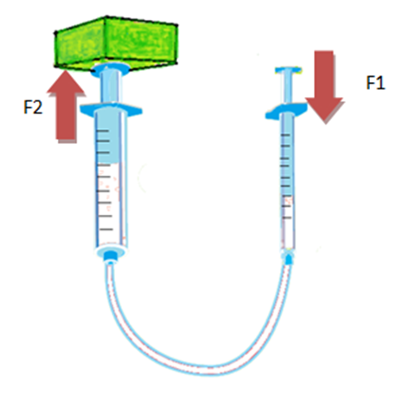 Ilustrar más bonito que la imagen. Que se vean mejor las dos jeringas, y el objeto verde dejarlo de un color más neutro, no tan brillante.

